Titulní list
Středočeský tenisový svaz

STŘEDOČESKÝ POHÁR VETERÁNŮ
47. ročník


LTC HOUŠTKA
19/07/2025

 | Počet hráčů ve dvouhře: |  | 19
 | Počet dvojic ve čtyřhře: |  | 4

 | Vítězové

 | dvouhra muži
 | 60 - 64 | Miloslav Střelba | 7
 | 65 - 69 | Jiří Janošek | 6
 | 75 - 79 | Miloslav Placatka | 3
 | 80 - st. | Jiří Miles | 3

 | čtyřhra muži
 | 121 - 139 | Martin Riger | 3
 |  | Miloslav Střelba

 | 140 - st. | Petr Olšovský | 1
 |  | Miloslav Placatka

 | Ředitel turnaje: Miroslav Hlubuček
 | Hlavní rozhodčí: Jarmila Heinclová Karbanová

dvouhra
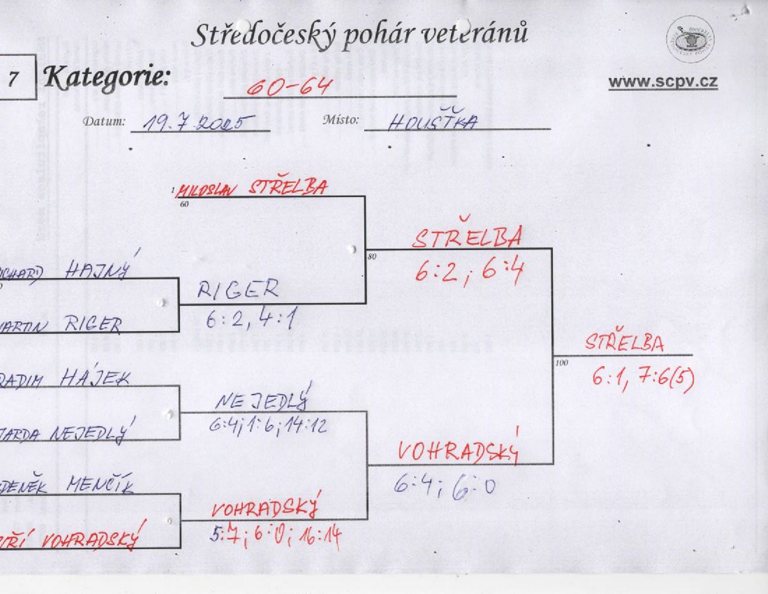

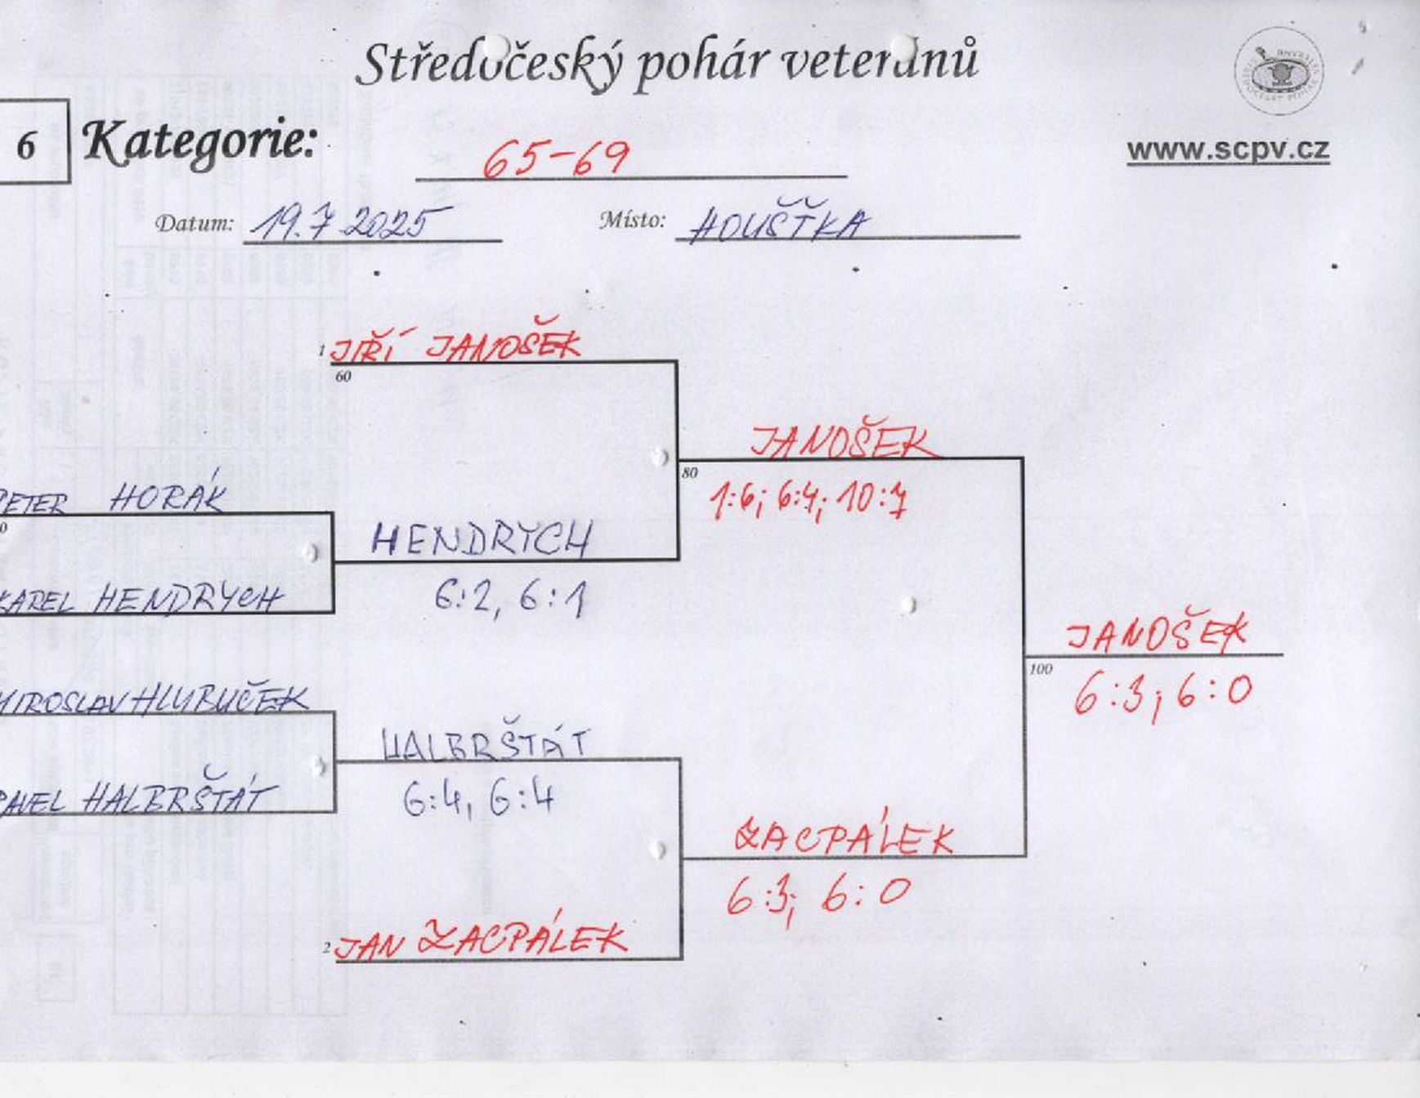

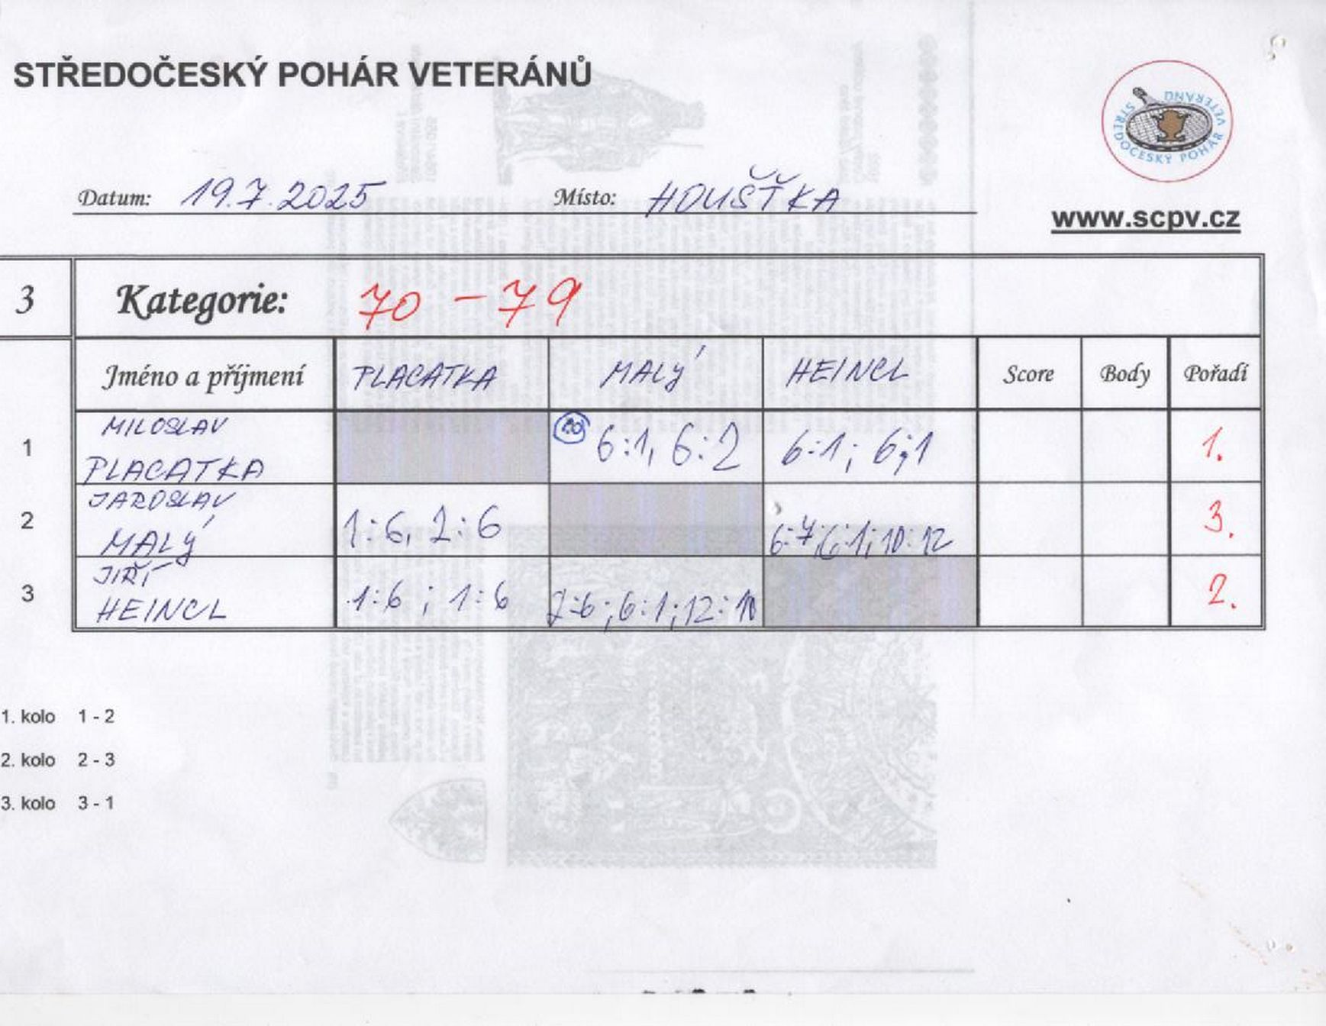

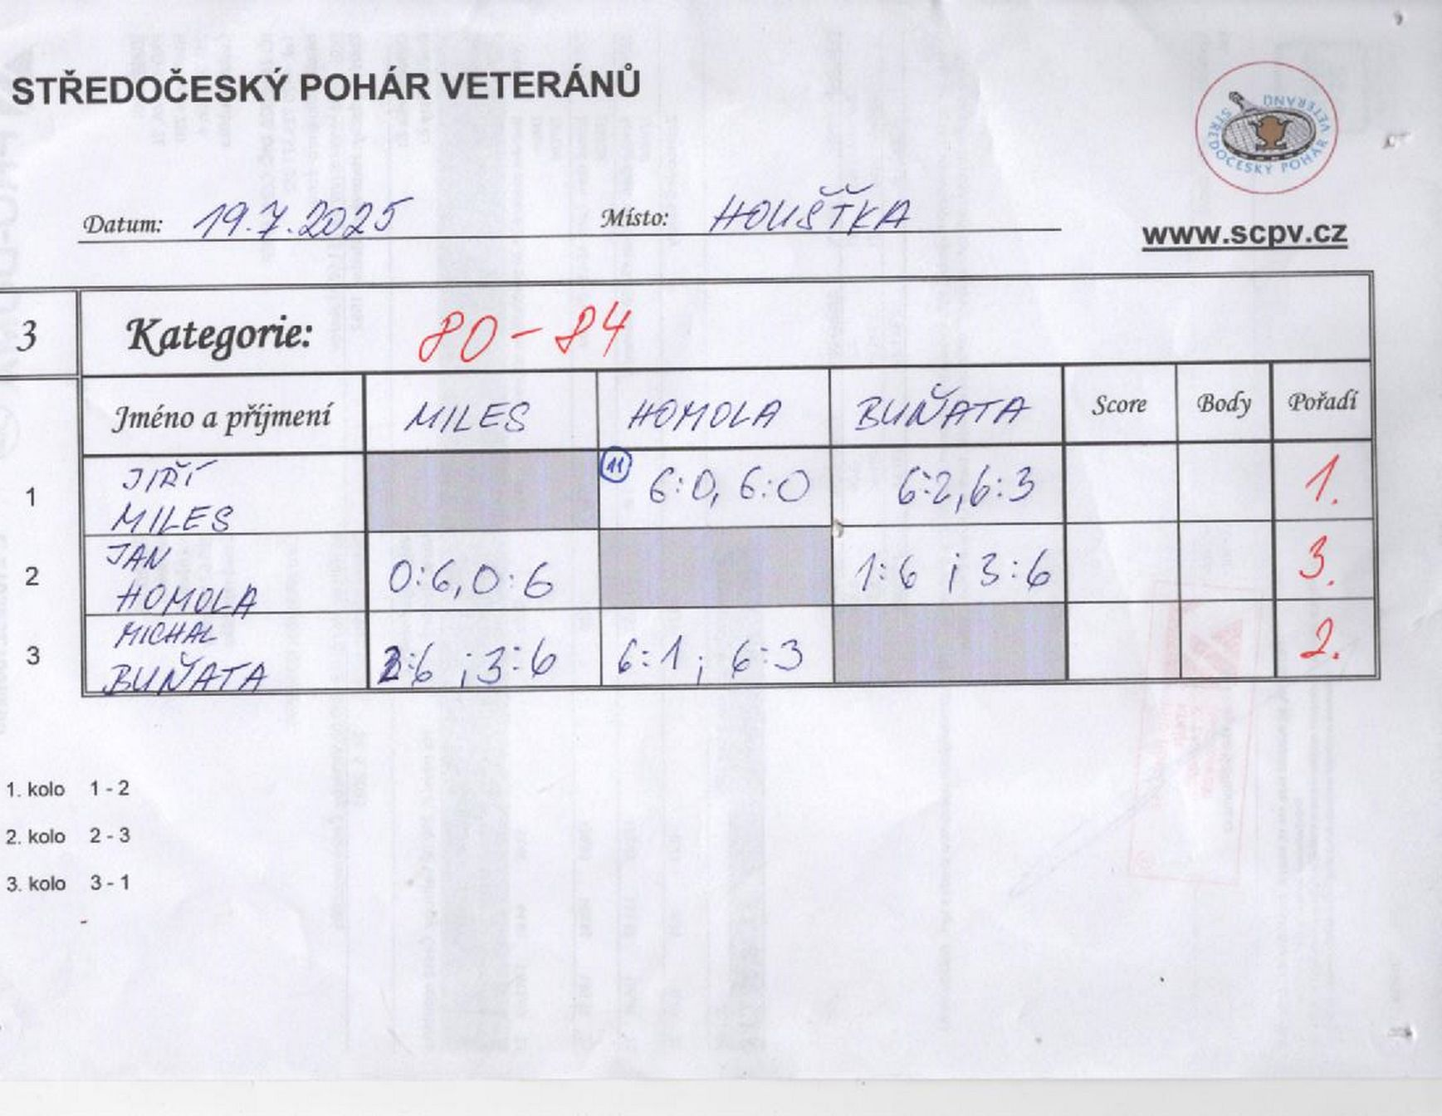

čtyřhra
